画像
No.1 | No.2
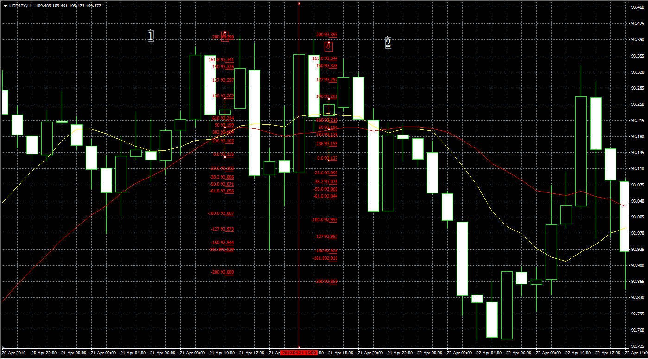

 |  |  |  | タッチなしでとりけしです。

No.3

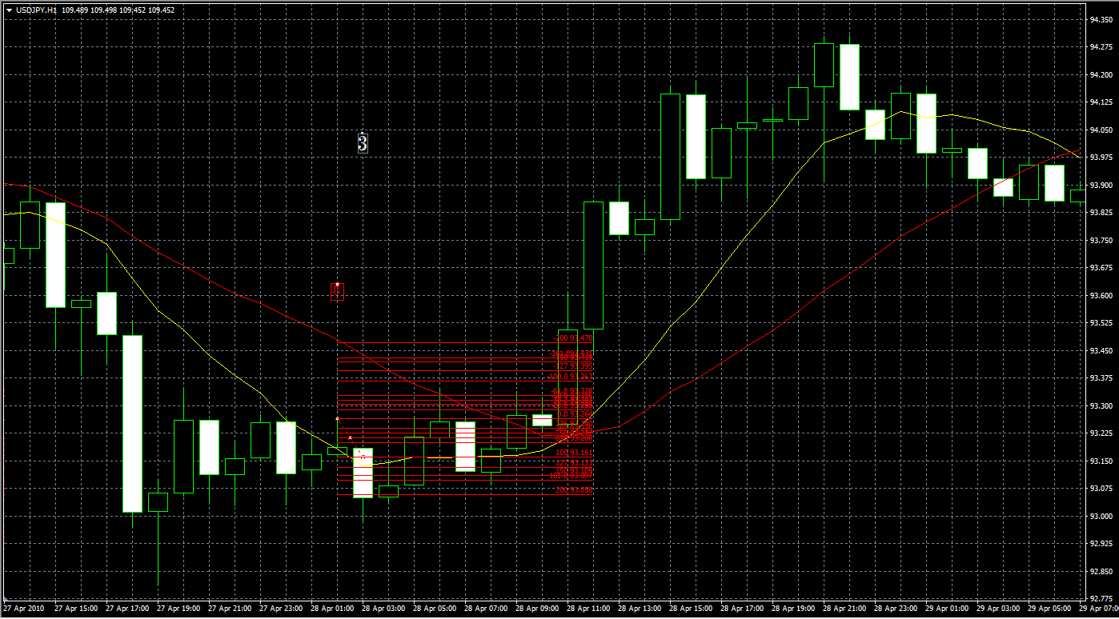
No.3

 |  | No.4 | No.5
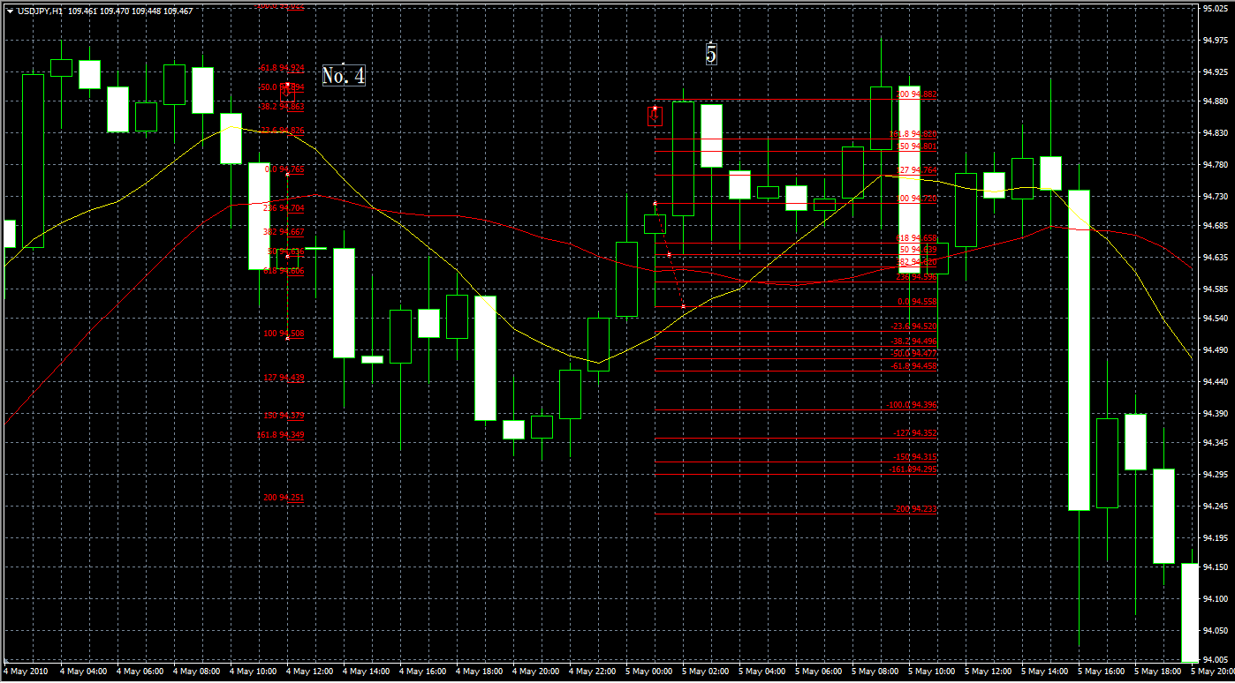

No.5 | No.6 | No.7

 |  | No.6
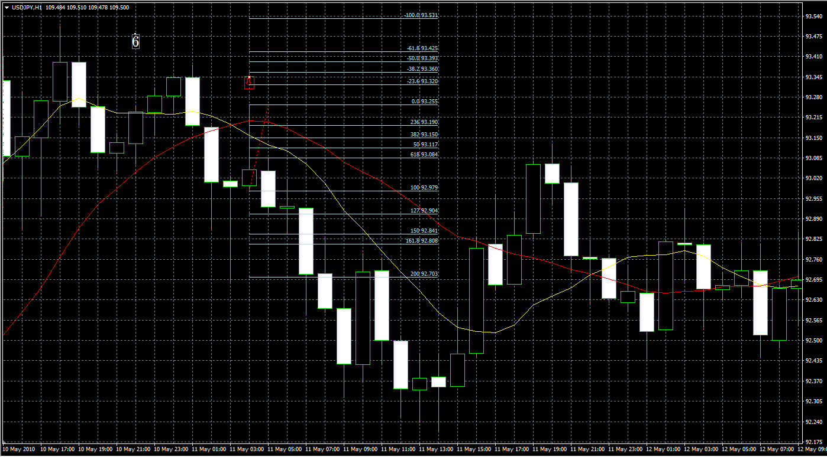

 |  | No.7 | No.8
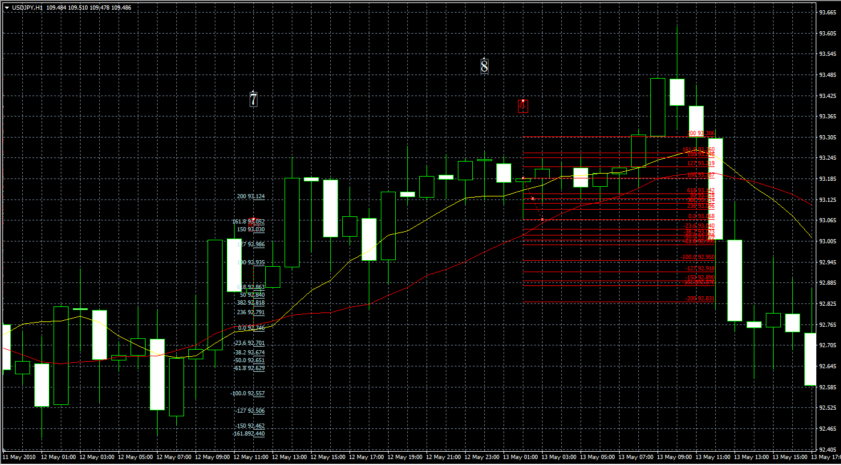

 |  | No.9
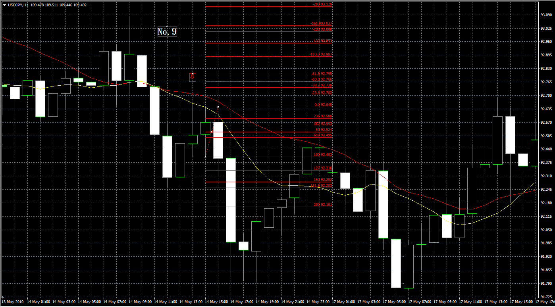

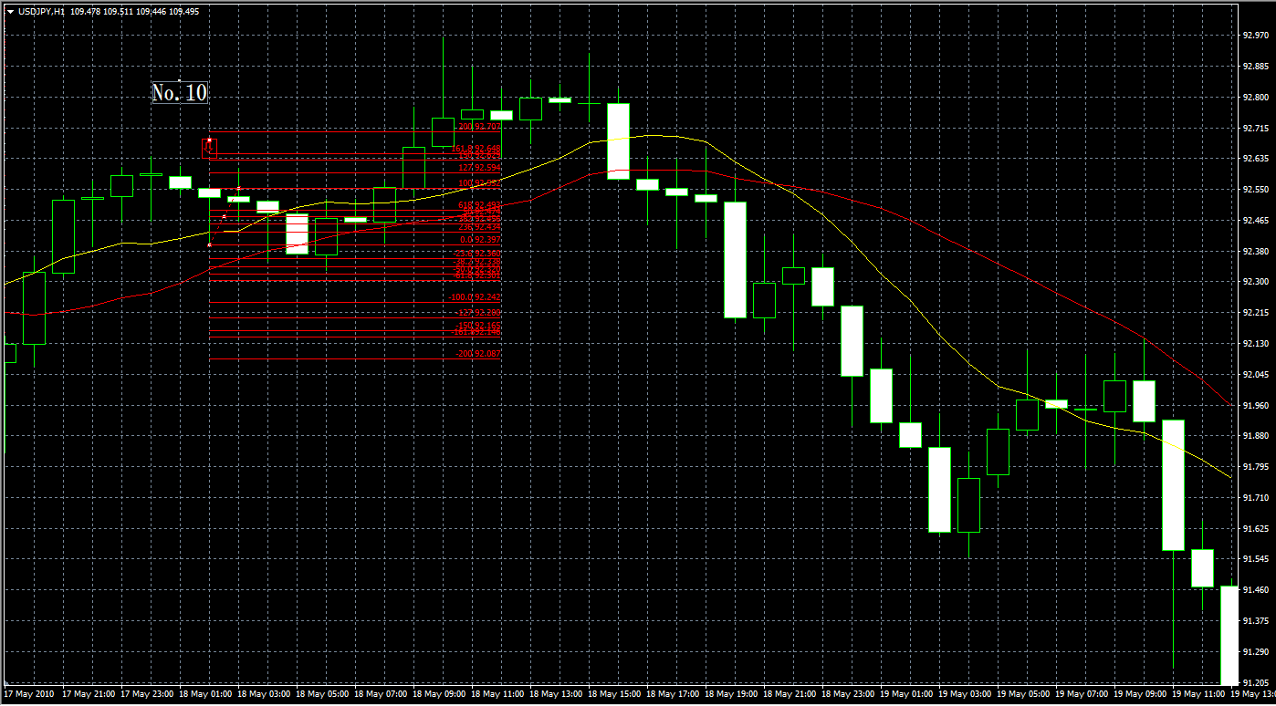
 |  | No.10

